Teamroster GIF U15
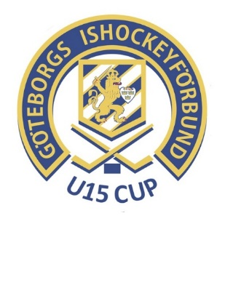
Spara filen på din dator innan Du börjar
Fyll i de gröna fälten, i kolumn D "Position" finns färdiga val i rullgardin
Exempel: se rödmarkerad rad, tacksam om personnummer skrivs enligt förslag.
Ifylld blankett mejlas senast 10 oktober 2025 till:
MaritTollesson på: marit.tollesson@gbgif.se
Lag/förening
Brynäs IF, U15

Tröjfärg hemmaställ |  | Svart
Tröjfärg bortaaställ |  | Vitt

Nr | Förnamn | Efternamn | Position | Födelsedatum (år-mm-dd)
30 | Alve | Lindvall | Målvakt | 2011-11-22
25 | Vidar | Forsberg | Målvakt | 2012-10-29
5 | Noel | Jarnulf | Forward | 2011-09-27
8 | Nils | Wessén | Forward | 2011-03-29
9 | Axel | Svallin | Forward | 2011-12-28
10 | Malte | Pethman | Forward | 2011-02-23
12 | Elias | Hök Felleson | Back | 2011-08-09
13 | Eliezer | Ng De Garcia | Forward | 2011-04-01
15 | Melvin | Mason III | Forward | 2011-11-08
16 | Milan | Wettervik | Forward | 2011-07-26
17 | Björn | Godås | Back | 2011-10-27
18 | Douglas | Helgesson | Back | 2011-01-29
19 | Aston | Lindström | Back | 2011-08-27 | Ersätter Nicolas Avila som slutat med hockey.
20 | Isak | Jonsson | Back | 2011-04-28
21 | August | Nordqvist | Forward | 2011-04-10
22 | Emil | Lindenmo | Back | 2011-02-24
23 | Melker | Zättlin | Forward | 2011-01-01

Team Officials |  |  | Position | Födelsedatum (årmmdd)
Elias Kedling |  |  | Head Coach | 2007-01-08
Jonas Nordqvist |  |  | Head Coach | 1982-04-26
Petrus Jansson |  |  | Team Manager | 1975-07-01
Erik Godås |  |  | Other | 1976-02-07
Johnny Wessén |  |  | Equipment Manager | 1973-12-18

